架构图
XXL-GLUE 架构图
Broadcase
ZK

广播GLUE更新消息
加载GLUE源码，并实例化GLUE
订阅GLUE更新消息

GLUE管理中心
Web
GLUE服务
RPC-Server
Client
zk-client

rpc-client

local cache

更新GLUE源码
加载GLUE源码

GlueHandler
DB

GlueHandler加载流程图
GlueHandler 执行流程
Glue
执行

Local Cache
RPC加载源码、实例化

依赖注入

命中 & 有效

加入 cache

invoke 公共方法
加入监听列表

返回

广播组件
广播组件
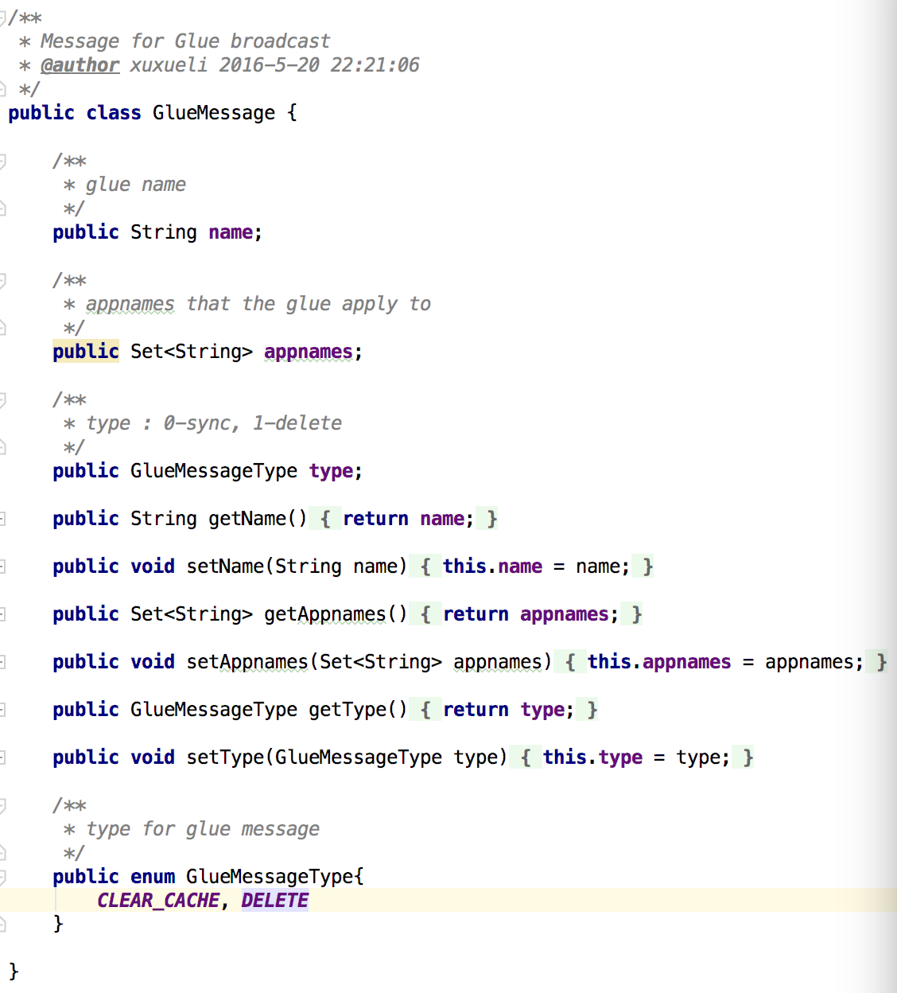

gluejob_wedhotel_picupload

gluejob_banquet_transfer

...

缓存更新策略
缓存更新策略

Timeout
广播通知
Finish

缓存过期时间置为-1
（避免重复更新）
覆盖更新GlueHandler缓存

入缓存清理消息Queue
GlueHandler加载流程
异步进行...

